安装
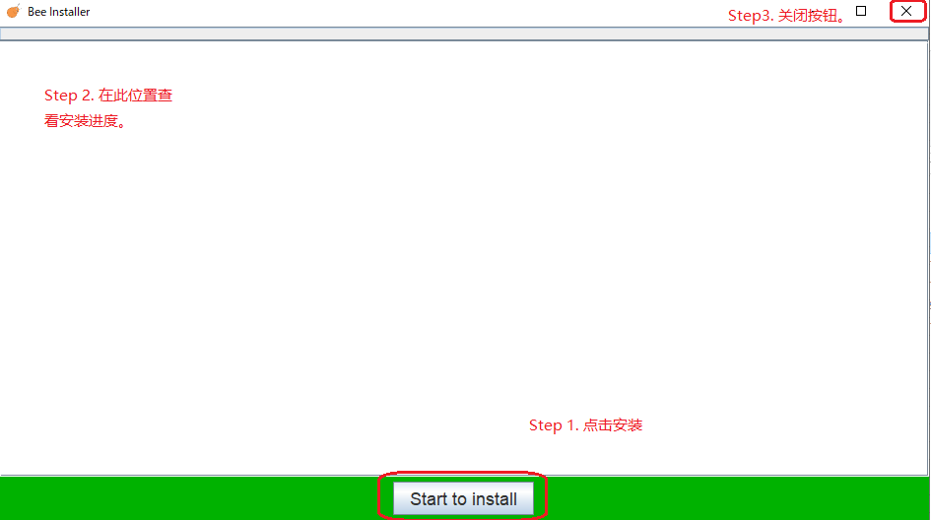
1. 获取安装zip包， 解压后文件如下
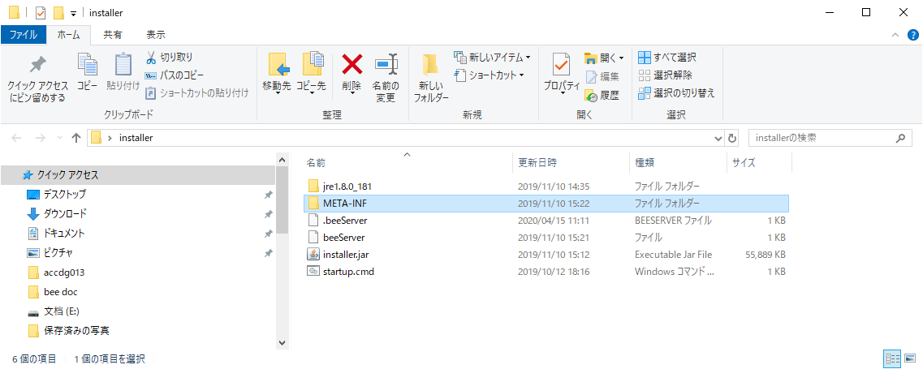

说明： 安装采取从服务器下载核心代码和项目数据的方式进行。所以必须保证服务器运行正常。
beeServer -> 服务器IP地址， 询问管理员并修改。
startup.cmd -> 安装启动文件。

2. 开始安装

HCM项目启动
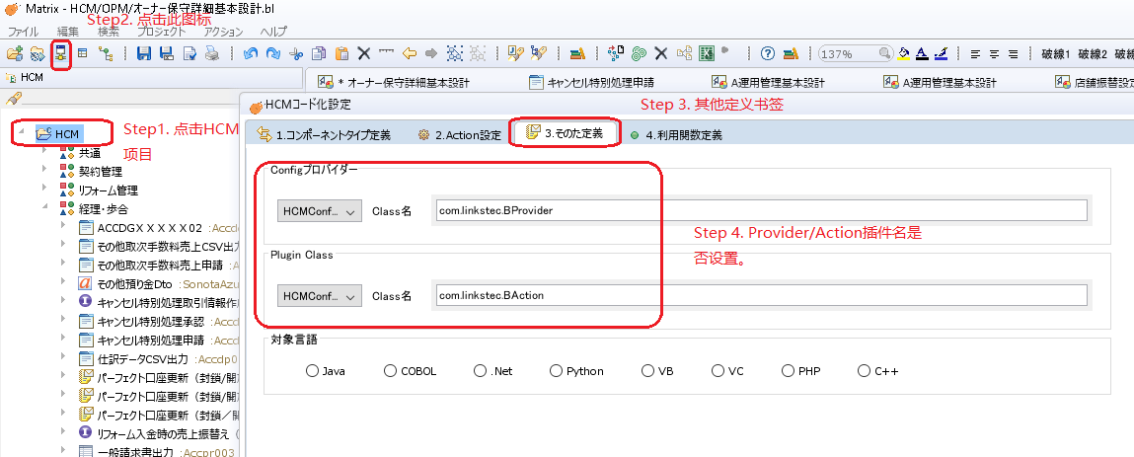
启动后工具界面检查：
1. HCM项目配置正确，

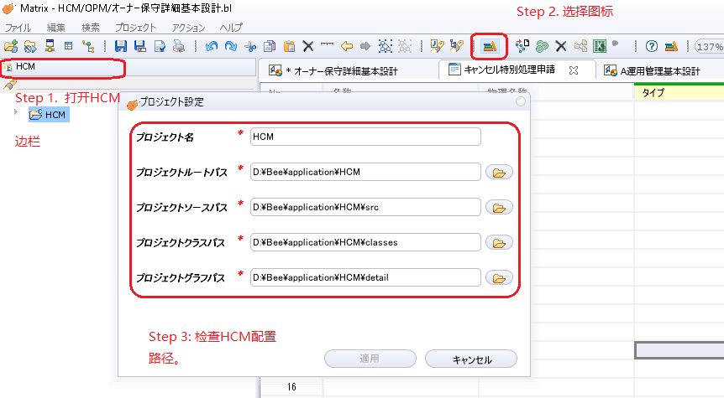

2. HCMConfig配置 -> 重复上述步骤查看HCMConfig安装路径。

3. 检查HCM的provider/action代码路径配置。

服务器
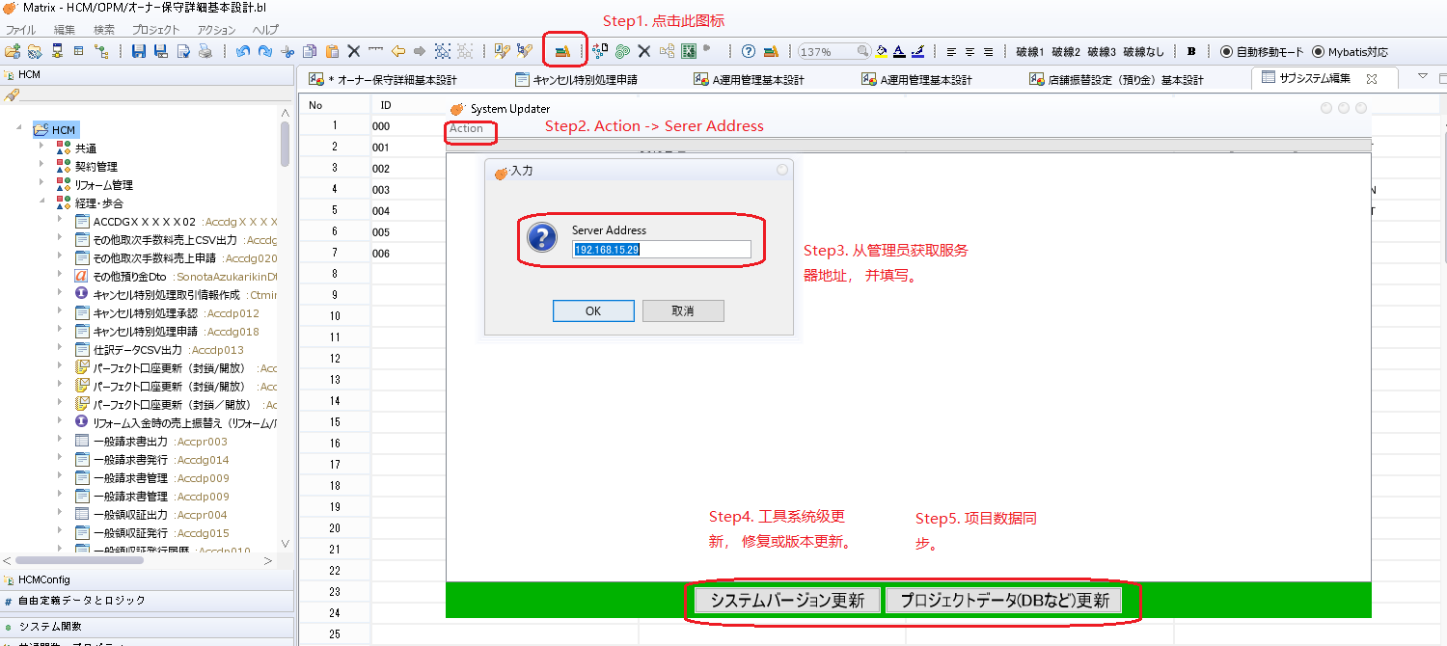
Bee工具采取C/S架构分离。 需要进行上传和下载的工作。
上传 ： 个人用户在本机操作产生的数据比如生成的设计， 导入的项目定义书组件， 导入的DB组件可以同步到服务器以便其他用户下载。
下载： 同步其他用户的定义书/DB组件 和 design. 更新bee.jar 以修复用户机issues/bugs.

HCM数据准备
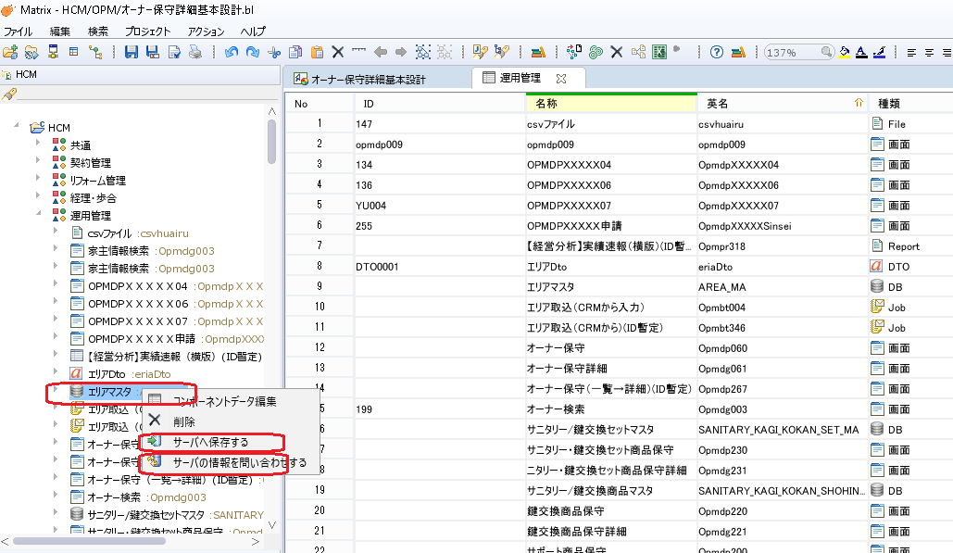
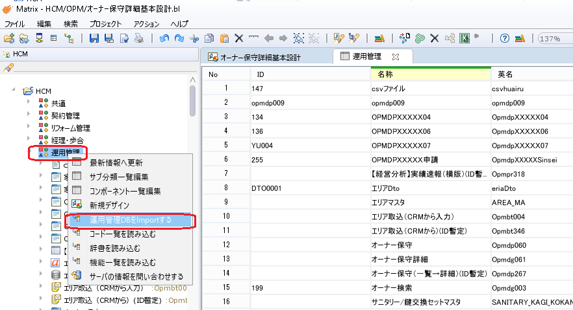
HCM数据准备
1. 建立HCM项目各子系统。
通过右键菜单 子系统一览编辑 来创建新的项目模块。

2. 在子系统创建后导入项目定义书/DB
a. 在子模块右击一览编辑， 打开编辑页面， 并新建画面项目组件。

b. 读入项目定义书各项目。

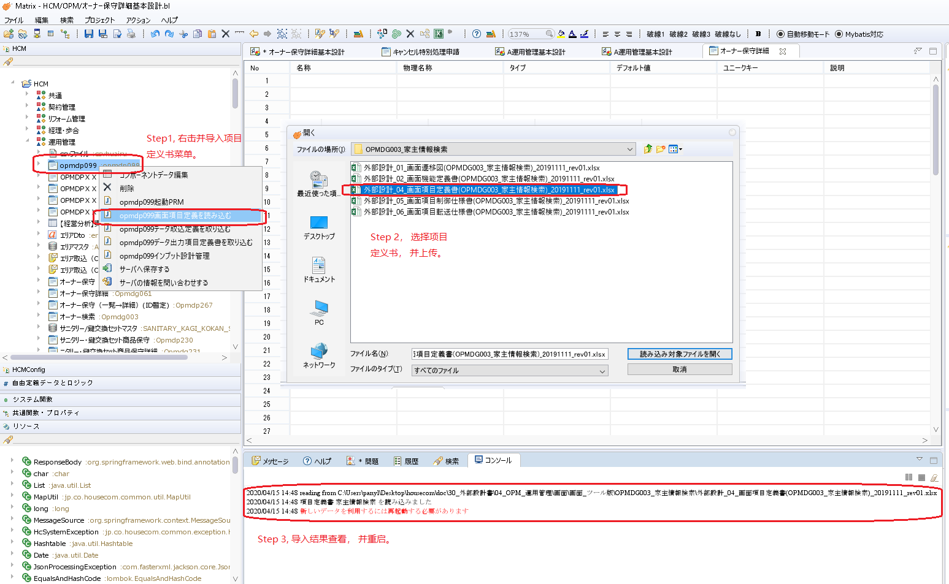

c. 组件生成文件磁盘路径如下：

d. 导入DB文件
导入表数据文件， 流程如上述 a, b, c步骤， 其结果会分别在相应子模块下生成一个数据库组件并在相应磁盘路径下生成对应的.cm文件。 过程不赘述。

3. 与服务器上的组件同步。
对应制作好的组件可以进行上传和更新操作。
a) 右击某组件， 选择保存到服务器。 组件上传至服务器。（需要向管理人员索要上传密码， 才可以操作）
b) 选择更新， 下载某个由其他用户机制作的组件。 也可以使用前一个Sheet<服务器>中的更新项目数据按钮进行全局更新。

构建Design—迁移设计
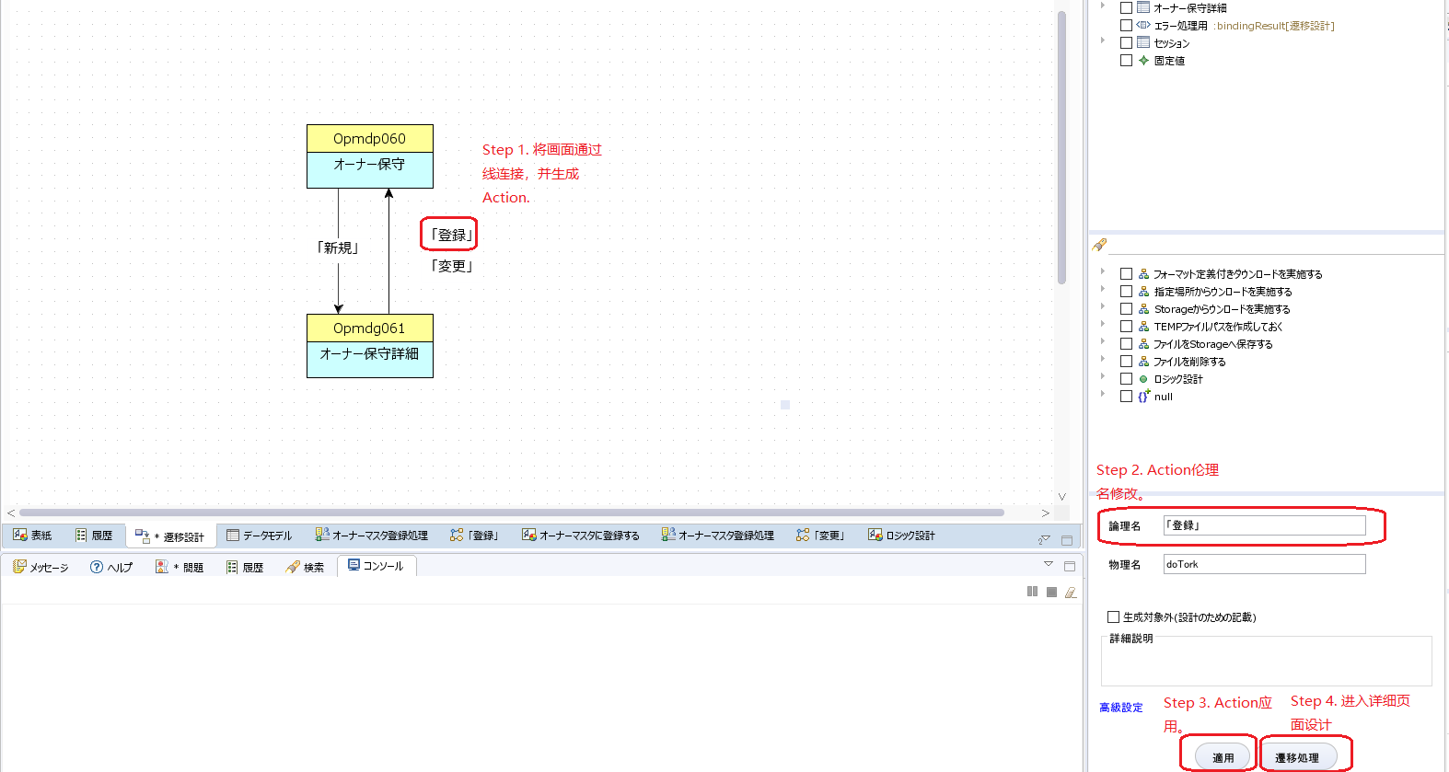
当数据准备完成后， 我们可以开始创建一个desin模块。
1. 选择新规创建Design, 并检查在相应磁盘路径下是否产生.bl文件

2. 迁移设计
a. 拖拽画面项目组件至画板。
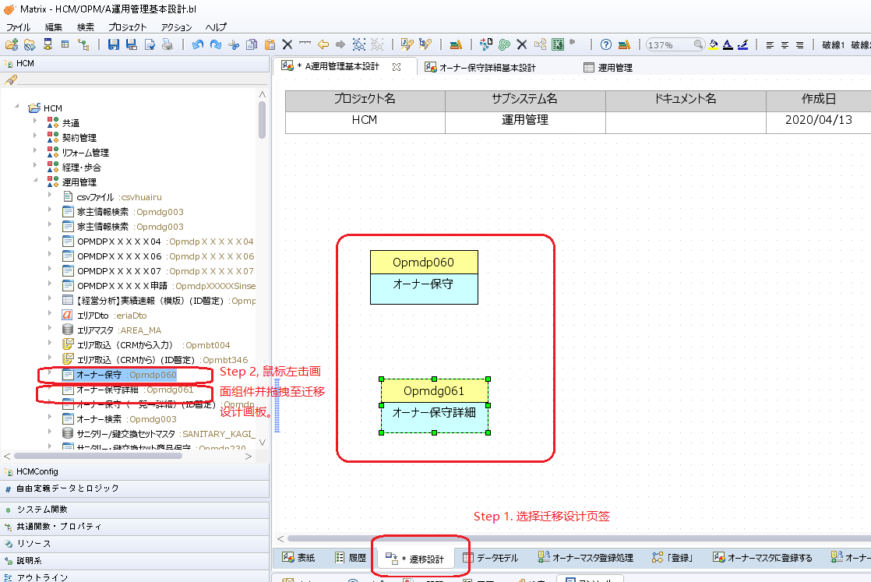

b. 鼠标移动至Opmdp060上方 至出现手型鼠标， 按住鼠标左键并移动到Opmdg061处产生Action连线。
比如登录操作， 变更操作。
单击登录操作， 底部右侧框出现Action编辑面板， 可以进行修改Action伦理名， 添加说明等操作，点击迁移操作， 进入登录操作的具体业务设计界面。

构建Desing-登录设计
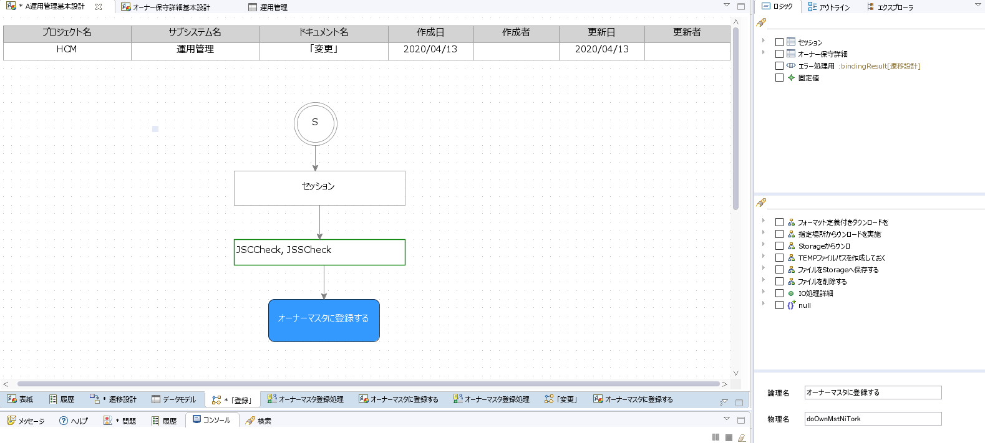
在进入登录设计画板后， 我们可以进行具体业务设计。
1. 假定登录时需要录入人员信息， 并此信息来自session中，操作如下。
a. 在自由定义页中选择Session节点并拖至画板出。
b. 修改session节点说明， 并向此节点添加一个userId的字段信息。
c. 连接Start节点到Session节点。
d. 检查右侧边栏出现session内userId字段。
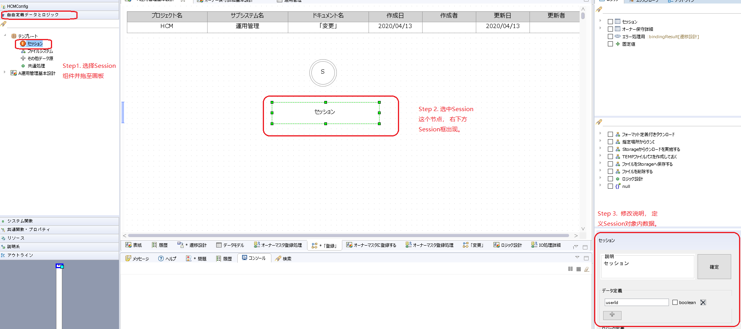

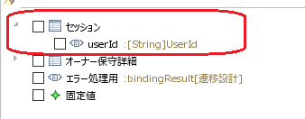

2. 画面录入时的数据校验
a. 对于录入数据需要进行前端验证， 并且此步骤要反映到生成的设计文档内。因此约定了两种方式。
JSCCheck -> 画面項目データの送信
JSSCheck -> 共通チェック（必須・属性）

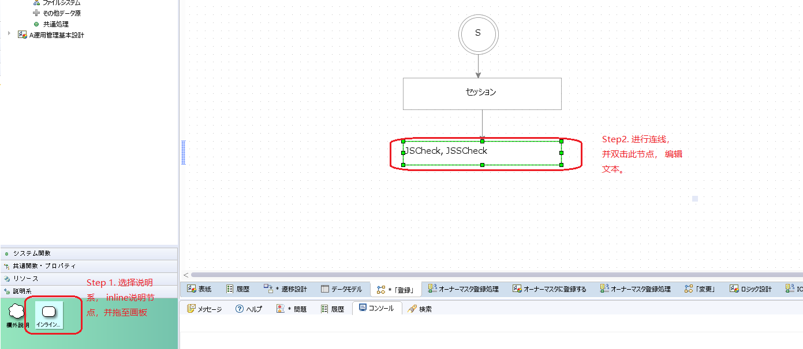

3. 登录操作需要一个OwnerDao对象，并调用其方法doOwnMstNiTork的操作。
a. 右侧栏拖拽logic节点， 在此节点内我们进行详细的数据层操作(Dao层操作）
b. 修改此节点的伦理名：オーナーマスタに登録する， 物理名自动从字典查出对应名称doOwnMstNiTork
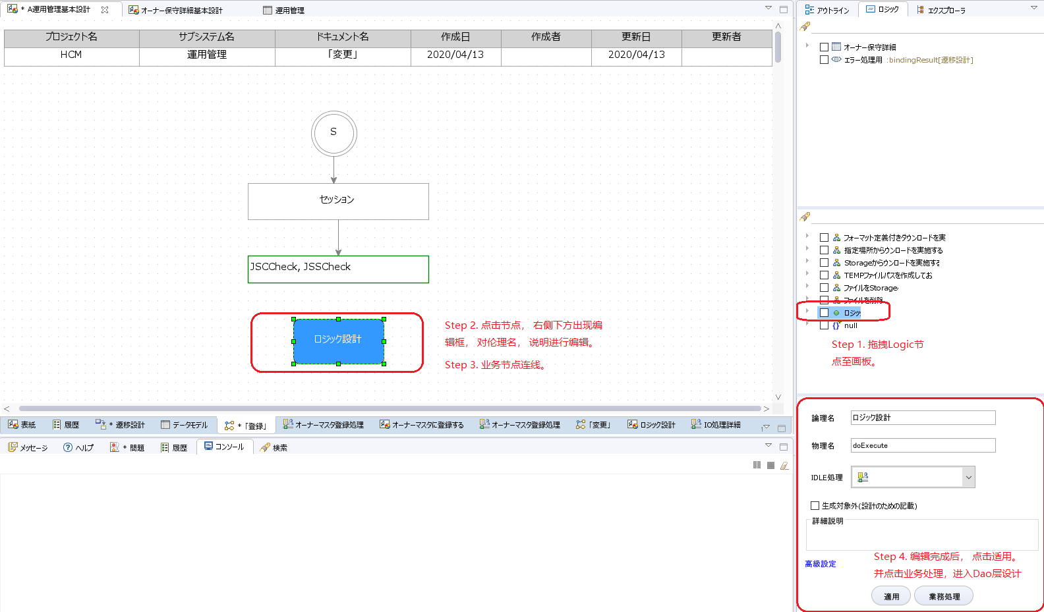

c. 最终登录设计Service层最终设计如下， 接下来进入Dao层设计画面。

构建Design-オーナーマスタに登録する
进行登录数据操作时， 我们面对的是数据表的增/删/改/查。
1. 添加IO节点
a. 拖拽并连线。
b. 修改伦理名。
c. 对于登录操作， 选择数据表的数据追加下拉项。
d. 点击IO详细处理进入具体的数据表操作。

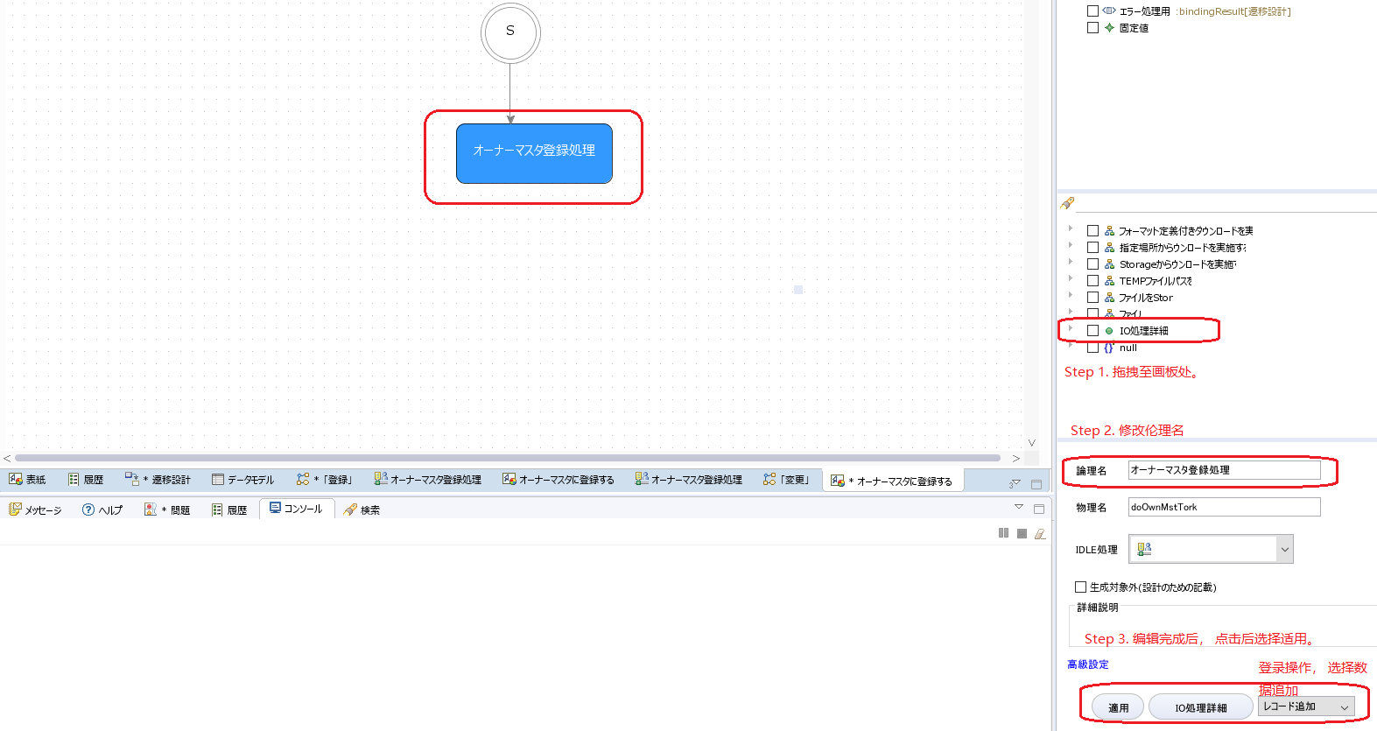

2. 上一步操作点击IO处理详细按钮后， 界面会进入IO详细处理页面， 如下图。

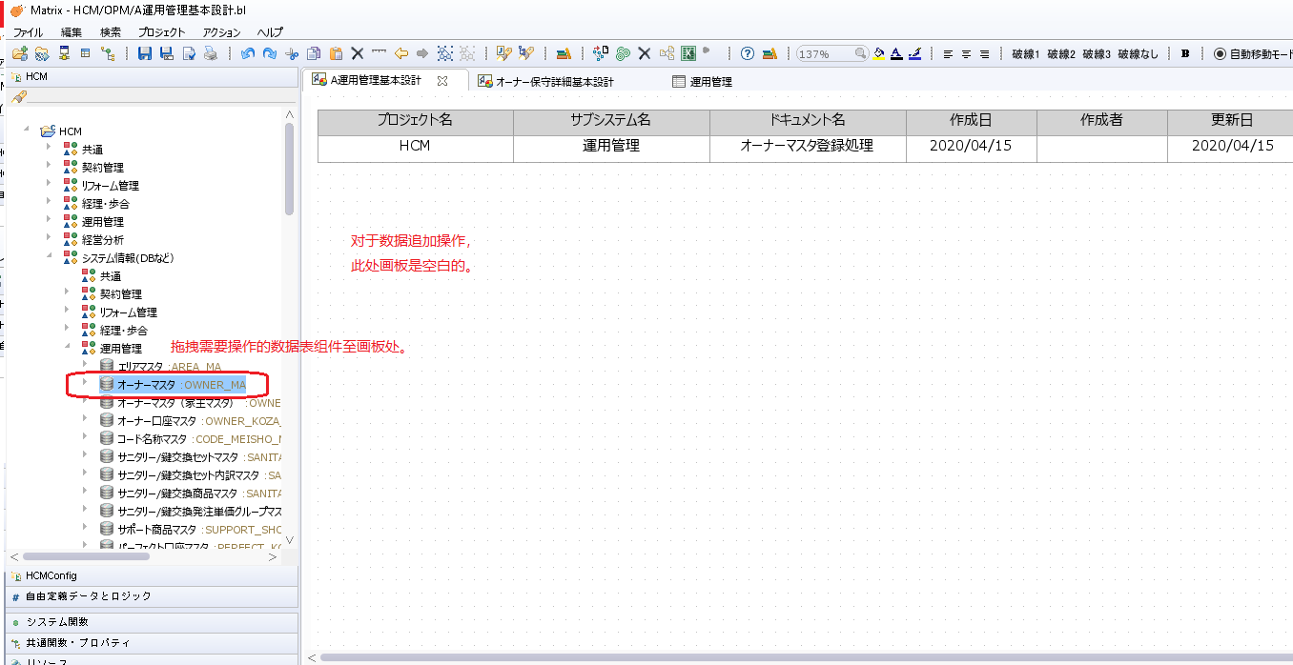

3. 拖拽字段到数据表处。
a. 画面项目字段

b. session对象内字段userId, 操作如上步骤拖至数据表更新人/创建人字段。

c. 固定值填充。

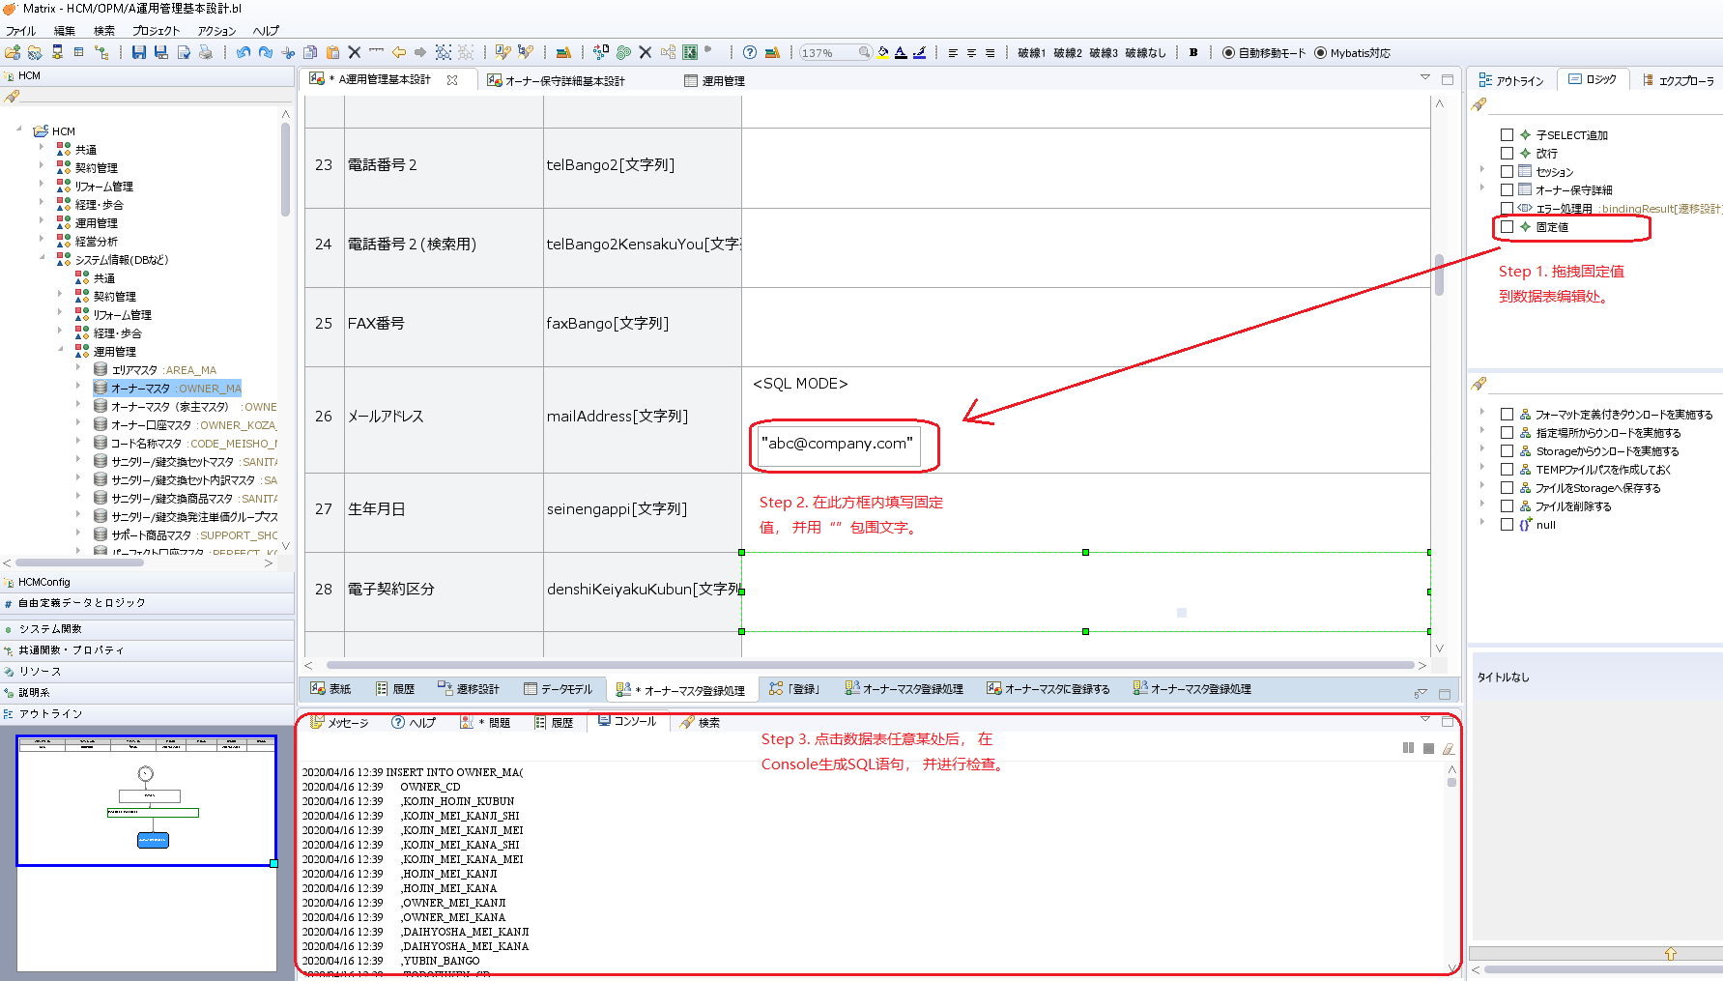

d. 保存整个desing , Ctrl + s.

PS. 有关desin中有哪些节点， 如何在画板上操作， 请参考Help菜单栏里的帮助文档。

设计文档-源码生成
1. design 完成后， 可以进行文档生成。
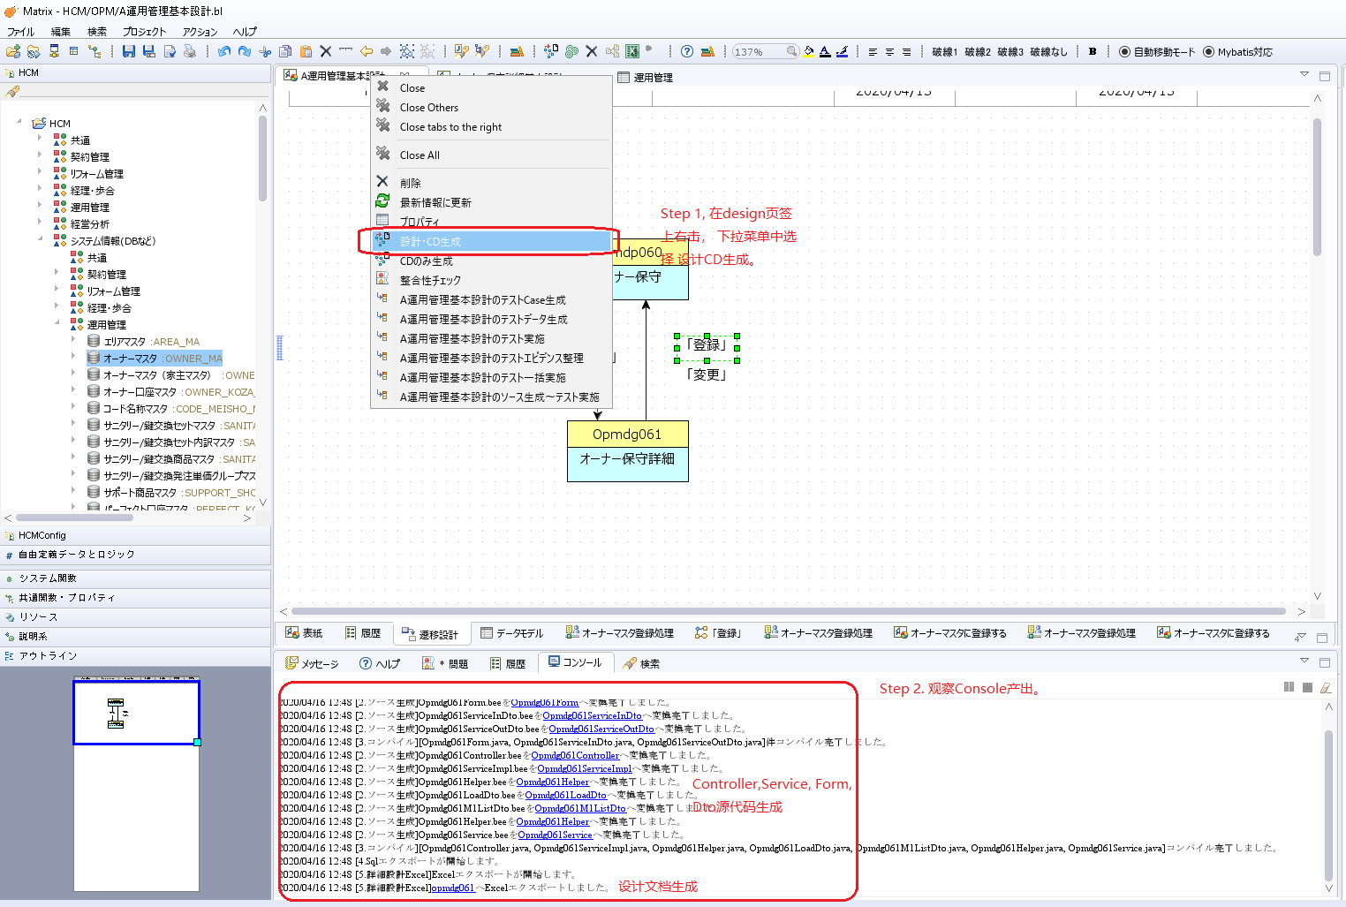

2. 点击Console的超链接可以跳转到指定磁盘文件目录。
a. 如下所示设计文档：

b. 生成的源代码示例：

